колпаки
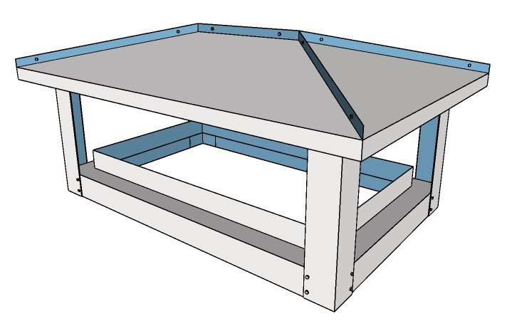
 |  | Формула ценообразования
Модель

классика простой |  | ((X*Y*0,001+1500)+(X+Y)*0,002*(0,25+0,00075X)*(ЦЕНА МЕТАЛЛА))*4,2

 |  |  | Цена металла из соответствующей ячейки таблицы

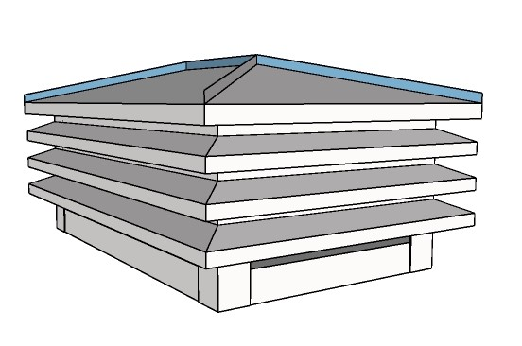

классика реечный |  | ((X*Y*0,0015+1500)+(X+Y)*0,002*(0,625+0,00075X)*(ЦЕНА МЕТАЛЛА))*4

 | В прорисовке!

модерн простой |  | ((X*Y*0,001+1000)+(X+Y)*0,002*(0,25+0,00065X)*(ЦЕНА МЕТАЛЛА))*4

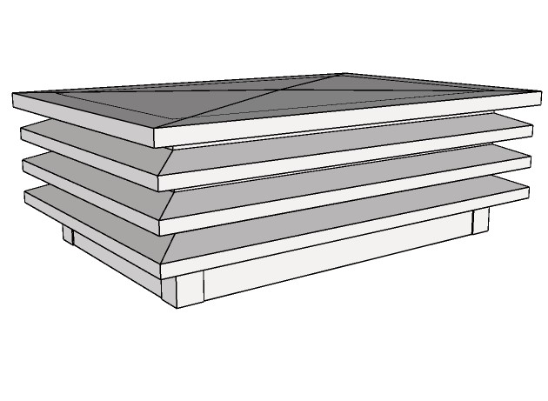

модерн реечный |  | ((X*Y*0,0015+1500)+(X+Y)*0,002*(0,625+0,00065X)*(ЦЕНА МЕТАЛЛА))*4,2

модель по эскизу*** |  | ИНДИВИДУАЛЬНО

короба
 |  | формула ценообразования

короб простой гладкий | в прорисовке! | ((X*Y*0,0025+2500)+(X+Y)*0,002*H*(ЦЕНА МЕТАЛЛА))*3,5

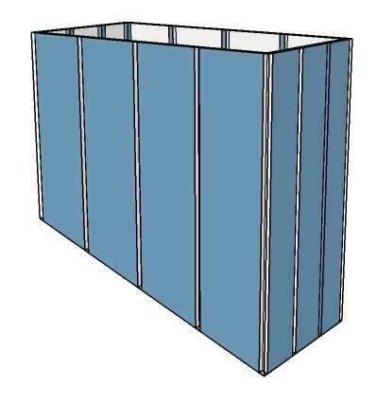

короб ламельный |  | ((X*Y*0,0025+2500)*2+(X+Y)*0,002*1,6*H*(ЦЕНА МЕТАЛЛА))*3,2

оклады
оклады для примыканий |  | Формула ценообразования

оклад для плоских кровельных покрытий | в прорисовке! | ((X*Y*0,002+2000)+(X*0,00125+Y*0,00085)*(ЦЕНА МЕТАЛЛА))*4

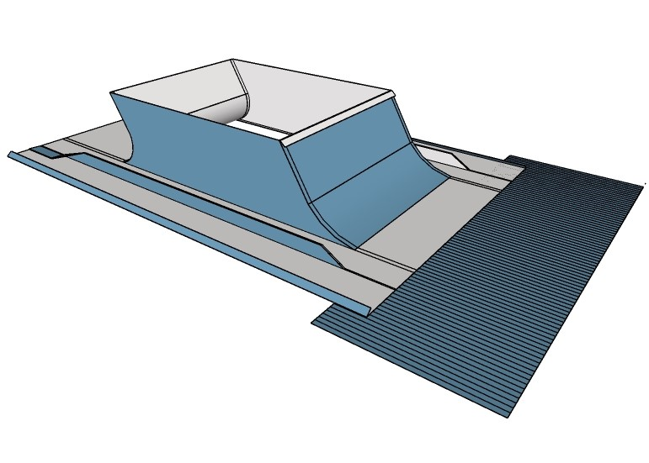

оклад для профилированных кровельных покрытий |  | ((X*Y*0,002+3000)+(X*0,00125+Y*0,001)*(ЦЕНА МЕТАЛЛА)+(X+05)*500)*4

